信用交易
融资融券市场交易数据统计(2025-02-13)

标的证券 | 融资融券余额（亿元） | 融资余额（亿元） | 融券余额（亿元） | 融资买入额（亿元） | 融资融券规模变化（亿元） | 融资余额增幅(‰) | 融券余额增幅(%)
统计数据 | 18,528.64 | 18,374.56 | 111.40 | 1,793.97 | -8.57 | -0.47 | -0.30
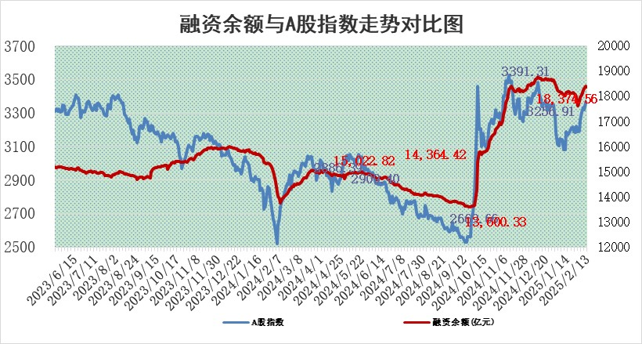

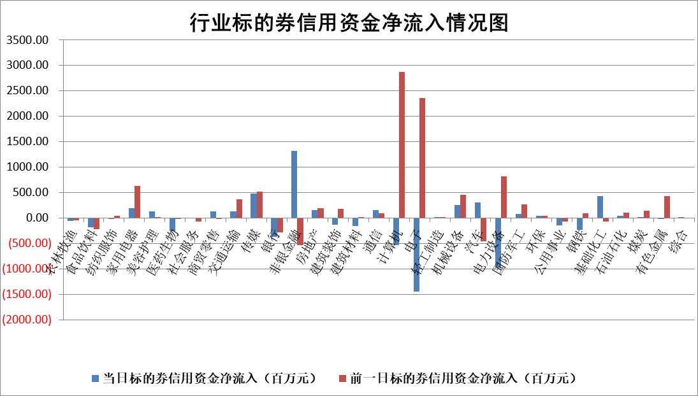

标的基金代码 | 标的基金简称 | 融资余额/市值(%) | 融资余额增幅(%) | 融资买入额/成交金额(%) | （融资余额净增额-融券余额净增额）/市值(‱) | 融券余额降幅(%) | ABS[（融资余额净增额-融券余额净增额）/市值净增额-1](%)
159902 | 华夏中小板ETF | 0.00 | 0.00 | 0.00 | 0.00 | 0.00 | 100.00
159915 | 易方达创业板ETF | 2.85 | -7.20 | 264460.56 | -22.15 | -2.51 | 68.48
159919 | 嘉实沪深300ETF | 0.58 | -1.39 | 1.57 | -0.96 | -15.39 | 96.42
159920 | 华夏恒生ETF | 28.64 | -0.09 | 11.49 | -2.48 | 0.00 | 101.99
159922 | 嘉实中证500ETF | 0.63 | -4.55 | 4.44 | -3.05 | -0.30 | 95.51
159925 | 南方沪深300ETF | 0.48 | -47.33 | 0.11 | -42.71 | 0.00 | 68.04
159928 | 消费ETF | 2.99 | -1.30 | 6.80 | -3.91 | 1.89 | 101.81
159934 | 易方达黄金ETF | 54.40 | 0.05 | 10.72 | 2.70 | 0.00 | 94.32
159939 | 全指信息技术ETF | 0.95 | 2.24 | 123.93 | 3.54 | 40.76 | 101.19
159940 | 全指金融地产ETF | 0.31 | -2.23 | 0.00 | -0.70 | 0.00 | 104.08
159995 | 半导体芯片ETF | 2.63 | 2.45 | 227.68 | 6.68 | 3.81 | 102.30
159997 | 天弘中证电子ETF | 1.89 | -5.64 | 2.29 | -11.29 | 2.64 | 95.84
159998 | 天弘中证计算机主题ETF | 0.56 | -1.25 | 0.11 | -0.26 | 1.98 | 99.87
510050 | 华夏上证50ETF | 2.42 | -1.95 | 109.13 | -5.48 | -27.81 | 85.24
510180 | 华安上证180ETF | 0.53 | 0.49 | 4.28 | 0.38 | 15.44 | 102.10
510880 | 华泰柏瑞红利ETF | 1.02 | 1.90 | 8.07 | 1.94 | 18.69 | 116.65
510900 | 易方达恒生H股ETF | 32.34 | -0.14 | 0.82 | -4.56 | 0.00 | 104.30
511010 | 5年期国债ETF | 3.09 | -0.23 | 0.06 | -0.72 | 0.00 | 55.94
511380 | 可转债及可交换债券ETF | 1.30 | -11.57 | 15.24 | -16.98 | 0.00 | 277.86
512000 | 全指证券ETF | 6.58 | -0.12 | 30.94 | -0.68 | 0.64 | 106.50
512010 | 沪深300医药卫生ETF | 7.80 | -0.47 | 76.94 | -3.81 | -0.66 | 84.00
512070 | 沪深300非银ETF | 2.72 | 5.52 | 595.45 | 14.27 | 0.51 | 2630.73
512400 | 南方中证申万有色金属ETF | 2.91 | -1.38 | 0.80 | -4.22 | -1.29 | 105.21
512580 | 广发中证环保产业ETF | 0.95 | -6.07 | 0.28 | -6.14 | 0.00 | 86.82
512660 | 国泰中证军工ETF | 2.66 | -3.09 | 10.11 | -8.44 | 0.28 | 83.43
512800 | 华宝中证银行ETF | 5.78 | -1.44 | 0.94 | -10.28 | -7.23 | 82.91
512980 | 广发中证传媒ETF | 1.57 | -6.33 | 1050.83 | -10.78 | -0.96 | 95.53
515030 | 华夏中证新能源汽车ETF | 1.98 | -0.89 | 6.35 | -2.18 | -3.33 | 98.02
515050 | 华夏中证5G通信主题ETF | 0.95 | -8.76 | 4.81 | -8.94 | 2.30 | 97.06
515070 | 华夏中证人工智能ETF | 3.14 | -11.81 | 25.32 | -42.01 | 0.00 | 58.15
标的股票比较指标 |  | 融资余额/流通A股市值(%) | 融资余额增幅(%) | 融资买入额/成交金额(%) | （融资余额净增额-融券余额净增额）/流通A股市值(‱) | 融券余额降幅(%) | ABS[（融资余额净增额-融券余额净增额）/流通A股市值净增额-1](%)
前十名标的个股 |  | 鹏都农牧 | 浙数文化 | 新锐股份 | 优刻得 | 亿晶光电 | 曼恩斯特
 |  | 东旭光电 | 利扬芯片 | 闰土股份 | 英方软件 | 明微电子 | 索辰科技
 |  | 威创股份 | 横店影视 | 皖仪科技 | 浙数文化 | 振华股份 | 豪恩汽电
 |  | 海印股份 | 石基信息 | 国力股份 | 天风证券 | 万辰集团 | 儒竞科技
 |  | 广汇汽车 | 英方软件 | 美诺华 | 川润股份 | 双塔食品 | 君逸数码
 |  | 首航高科 | 川润股份 | 东来技术 | 利扬芯片 | 宝胜股份 | 巨人网络
 |  | 超华科技 | 三江购物 | 悦安新材 | 大众交通 | 三维通信 | 唯捷创芯
 |  | 联络互动 | 天风证券 | 上纬新材 | 华谊兄弟 | 阿特斯 | 采纳股份
 |  | 爱康科技 | 浙海德曼 | 金冠电气 | 弘信电子 | 煌上煌 | 蔚蓝锂芯
 |  | 长江健康 | 君正集团 | 芯动联科 | 中金环境 | 佳电股份 | 圣阳股份
后十名标的个股 |  | 海通证券 | 新点软件 | 艾森股份 | 宏景科技 | 辉隆股份 | 浙海德曼
 |  | 普利制药 | 乖宝宠物 | 新时达 | 恒烁股份 | 永安行 | 快可电子
 |  | 世纪华通 | 和胜股份 | 内蒙华电 | 卧龙电驱 | 天智航 | 白云机场
 |  | 观典防务 | 伯特利 | 海兰信 | 和胜股份 | 希荻微 | 宜通世纪
 |  | 卓朗科技 | 宏景科技 | 海通证券 | 北自科技 | 东北证券 | 华邦健康
 |  | 凯撒文化 | 卧龙电驱 | 普利制药 | 西测测试 | 三孚新科 | 挖金客
 |  | 惠程科技 | 翱捷科技 | 世纪华通 | 东睦股份 | 深康佳A | 南都电源
 |  | 盛屯矿业 | 数据港 | 观典防务 | 荣旗科技 | 京沪高铁 | 上海机电
 |  | 江苏舜天 | 长飞光纤 | 卓朗科技 | 纵横通信 | 宁波华翔 | 石英股份
 |  | 广电网络 | 恒烁股份 | 凯撒文化 | 世纪恒通 | 海南矿业 | 信宇人
说明：1.以上普通交易数据和信用交易数据皆以交易日收盘后数据为基准；2.上述标的证券总数据只计算标的证券市场总数据，不包括从标的证券中调出去标的证券数据，所以与交易所公布的总值略有不同； 3.上述行业采用申万一级行业分类；4.以上标的基金和标的个股中比较的6个指标值中：前5个（从左至右）为正向指标，值越大排名越靠前；第6个为逆向指标，值越小，排名越靠前；5.第6个指标中ABS[]表示求绝对值，其主要用于考量信用资金相对净流入对股价相对净变化的贡献程度；6.数据来源：wind，交易所。

 |  |  |  | 证券代码 | 新增融资余额 | 融资买入额 | 融资买入增幅前10
 |  | 1 | 西部建设 | 002302 | 80643953 | 177472374 | 41%
 |  | 2 | 天键股份 | 301383 | 27855096 | 56831811 | 39%
 |  | 3 | 井松智能 | 688251 | 7040854 | 13763946 | 27%
 |  | 4 | 国电电力 | 600795 | 116116226 | 151740647 | 23%
 |  | 5 | 华立科技 | 301011 | 9342856 | 31199107 | 23%
 |  | 6 | 捷邦科技 | 301326 | 9066090 | 22350547 | 22%
 |  | 7 | 海利尔 | 603639 | 19864834 | 35520613 | 20%
 |  | 8 | 华研精机 | 301138 | 7597460 | 13339451 | 16%
 |  | 9 | 鹏辉能源 | 300438 | 83773067 | 304558811 | 16%
 |  | 10 | 建科股份 | 301115 | 7106455 | 29879412 | 15%

